상품제안서
[액센] 무드램프 15W 고속무선충전기 A140 | 상품코드: F31188

 |  |  |  |  |  |  | 02-412-0044 | www.easy1.co.kr
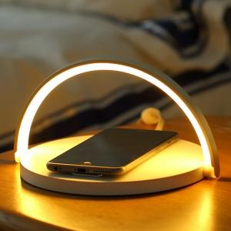

【상세/제작정보】 | <p>1박스 입수 수량 - 20개&nbsp; 4000원</p><p>&nbsp;</p><p>100개 미만 주문시</p><p>레이저인쇄 통합 40,000원</p><p>칼라전사인쇄 통합 60,000원​&nbsp;</p>

【인쇄/포장옵션】 | 레이저, 풀칼라 / 포장지포장

【공급단가】 | 수량 | 50~ | 100~ | 500~ | 1,000~ | 2,000~
*VAT별도 | 단가 | 16,470원 | 16,190원 | 15,780원 | 15,510원 | 15,090원

【상품 URL】 | http://www.easy1.co.kr/src/goods_detail.php?gdno=31188

